상품제안서
PGA 3단수동 암막 우양산 2P+150g 타올 3P세트 (미니) | 상품코드: S41320

 |  |  |  |  |  |  | 02-713-8555 | www.synergygift.co.kr
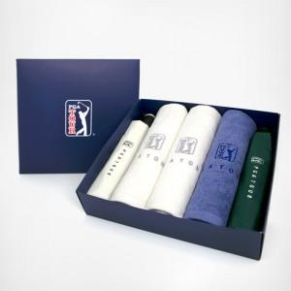

【상세/제작정보】 | <p><span style="font-size: 14pt;">※ 쇼핑백 추가 별도 문의 바랍니다.</span></p><p><span style="font-size: 14pt;">※ 수건 나염 or 자수인쇄 별도 문의 바랍니다.</span></p><p>&nbsp;</p><p><span style="font-size: 14pt;">※ 기본수량 미만 발주 진행시 별도 문의 바랍니다.</span>&nbsp;</p>

【인쇄/포장옵션】 | 실크, 원단실크1도 / 포장불가능

【공급단가】 | 수량 | 20~ | 50~ | 100~ | 300~ | 1,000~
*VAT별도 | 단가 | 32,500원 | 32,000원 | 31,250원 | 30,000원 | 28,750원

【상품 URL】 | https://www.synergygift.co.kr:443/src/goods_detail.php?gdno=41320

